EtapaAnalisisDatos
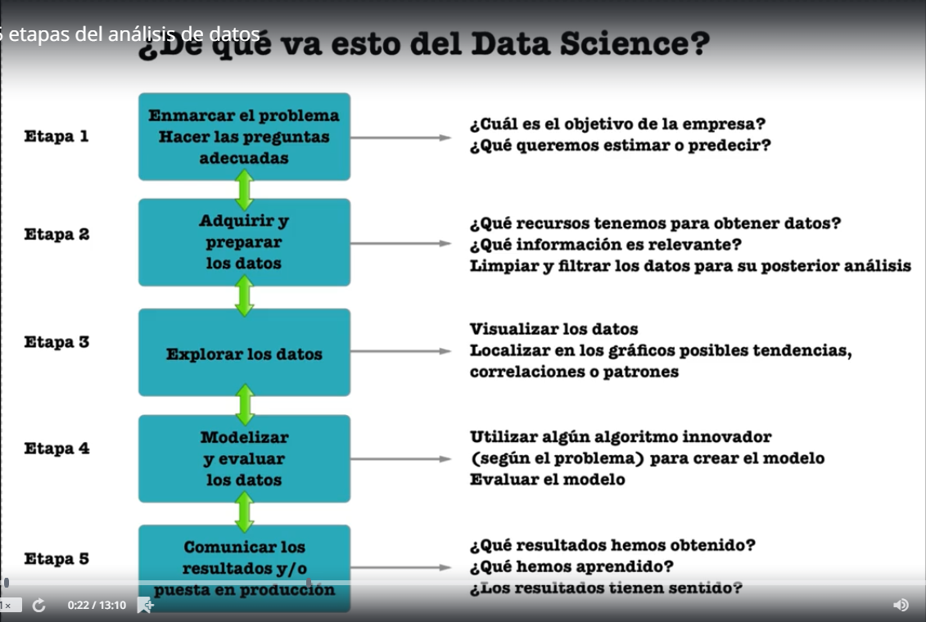

ModelosPredictivos
Básicamente dos tipos de análisis que uno puede hacer en base a los datos
Análisis retrospectivo | Analizar la historia a descubrir algunos momentos clave o puntuales del dato para luego tomar una decisión
Análisis predictivo | Se basa el análisis retrospectivo para permitir en pocas palabras el futuro

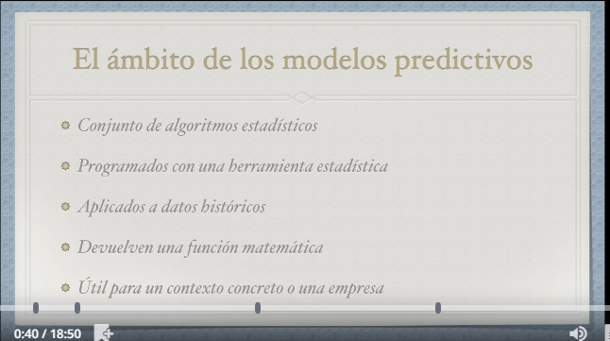
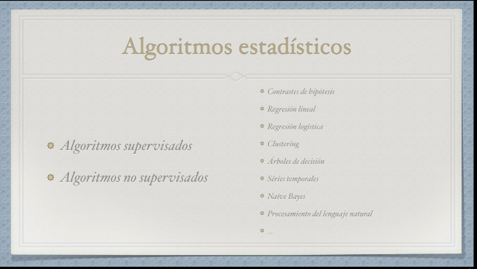

Algoritmos supervisados | Son una serie de algoritmos donde los datos históricos tienen un valor de salida ademas de los datos de partida.
Algoritmos No supervisados | Estos algoritmos trabajan sin una variable de salida procedente de los datos históricos de modo que no necesito tener un dato histórico para generar mi propio modelo.




 |  | Ejemplo
 |  | Regresion Lineal | Intenta obtener un modelo lineal a partir del Data Set y encontrar una ecuación
 |  | Regresion Logistica

DataScientist
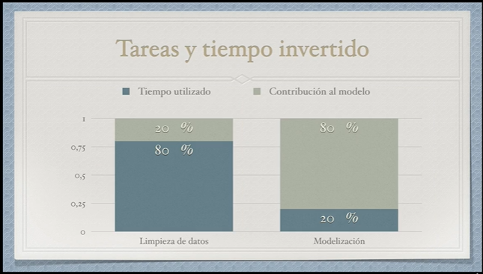
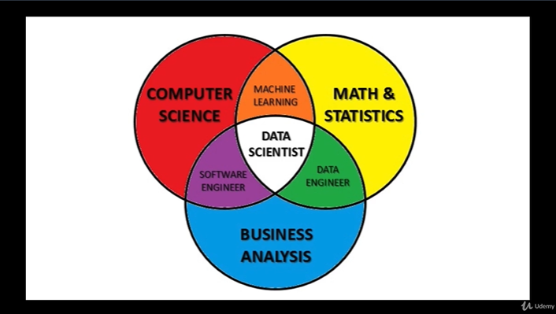
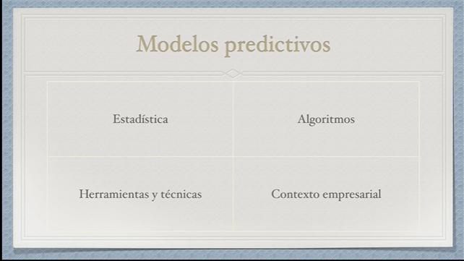

Los modelos predictivos sigue un principio básico de la estadística que es la regla de Paret,las cosas importantes de la vida se dividen siempre en la regla del 80 20.

